简介
AJAX 是一种在无需重新加载整个网页的情况下，能够更新部分网页的技术。
发音：['eidʒæks]

AJAX 是什么？
AJAX = Asynchronous JavaScript and XML.
AJAX 是一种用于创建快速动态网页的技术。
AJAX 通过在后台与服务器进行少量数据交换，使网页实现异步更新。这意味着可以在不重载整个页面的情况下，对网页的某些部分进行更新。
传统的网页（不使用 AJAX）如果需要更新内容，必须重载整个页面。
有很多使用 AJAX 的应用程序案例：Google Maps、Gmail、Youtube 和 Facebook。

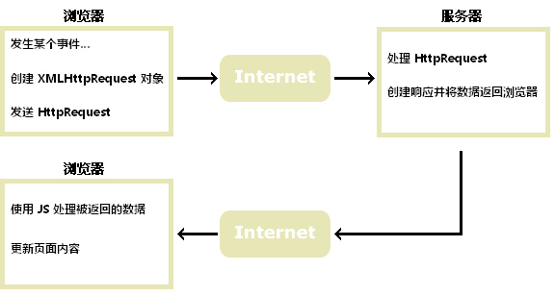

AJAX 基于因特网标准
AJAX 基于因特网标准，并使用以下技术组合：

XMLHttpRequest 对象（与服务器异步交互数据）

JavaScript/DOM（显示/取回信息）

CSS（设置数据的样式）

XML（常用作数据传输的格式）

AJAX 应用程序与浏览器和平台无关的！

谷歌搜索建议（Google Suggest）
随着谷歌搜索建议功能在 2005 的发布，AJAX 开始流行起来。
谷歌搜索建议（Google Suggest） 使用 AJAX 创造出动态性极强的 web 界面：当您在谷歌的搜索框中键入内容时，JavaScript 会把字符发送到服务器，服务器则会返回建议列表。

